PASOS 1 ejemplo
Vamos a la ficha INICIO / grupo Estilos / Dar formato tabla | Por último vamos a la ficha Insertar / Tabla dinámica
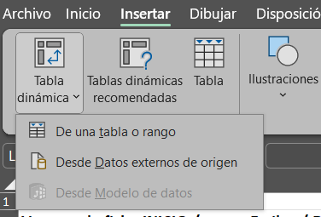

Vamos a la ficha Datos / herramientas de datos / Quitar datos repetidos
 | Haz tu primer tabla dinamica con este ejemplo

 | Fecha | Producto | Cantidad | Precio Unitario | Ventas
 | 2024-01-01 | Producto A | 10 | 20 | 200
 | 2024-01-02 | Producto B | 5 | 30 | 150
 | 2024-01-03 | Producto A | 8 | 20 | 160
 | 2024-01-04 | Producto B | 7 | 30 | 210

Mostramos mensaje de error

Si desea estar actualizando la tabla para generar informes puede validar para evitar errores

Proteger hoja:No deja insertar filas a la tabla

Vamos a la ficha Inicio opcion Estilos colores de celda (se usa por default)
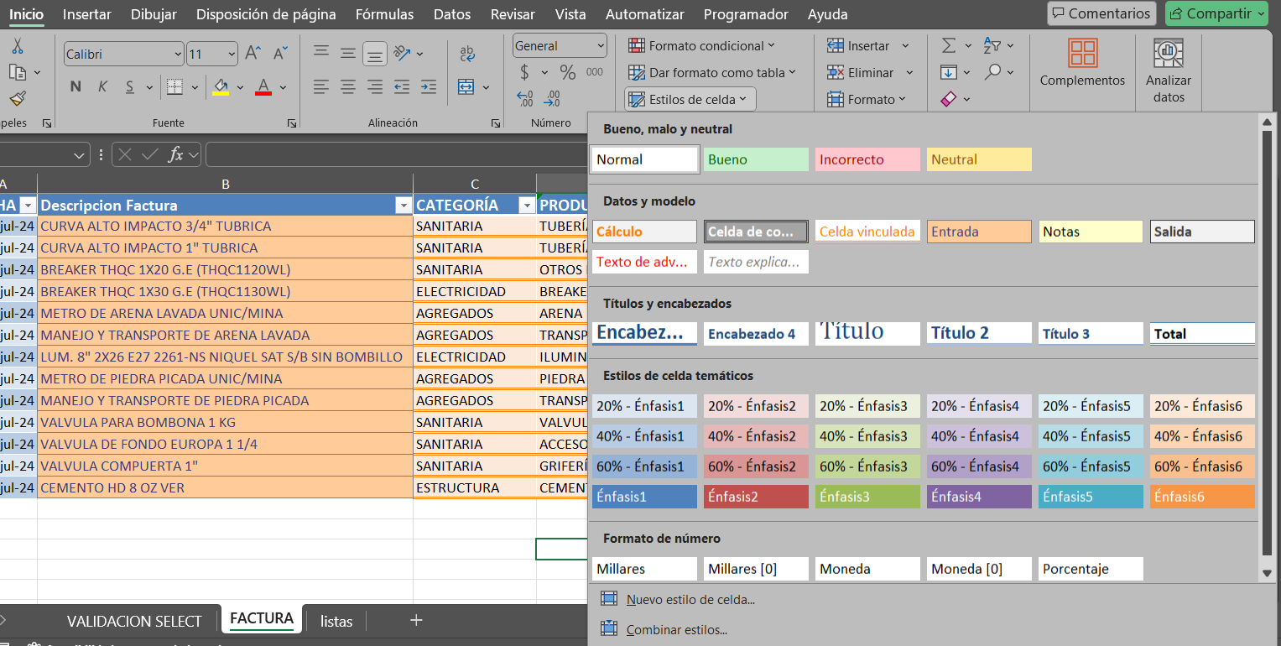

Propuesta de Estandarización de Colores en Tablas

1. Bueno, malo y neutral:
- Normal (Sin color): Utilizado para celdas estándar sin información especial.
- Bueno (Verde claro): Utilizado para celdas que contienen información correcta o deseada.
- Incorrecto (Rojo claro): Utilizado para celdas con errores o datos incorrectos.
- Neutral (Amarillo claro): Utilizado para celdas con información neutral o advertencias.

2. Datos y modelo:
- Cálculo (Naranja claro): Utilizado para celdas con fórmulas o cálculos.
- Celda de cálculo (Gris): Utilizado para celdas que contienen datos derivados.
- Celda vinculada (Naranja claro): Utilizado para celdas con datos vinculados a otras hojas o archivos.
- Entrada (Gris claro): Utilizado para celdas donde se espera la entrada de datos.
- Notas (Amarillo claro): Utilizado para celdas con notas o comentarios.
- Salida (Naranja oscuro): Utilizado para celdas con resultados finales.

3. Títulos y encabezados:
- Encabezado 1 (Azul): Utilizado para el título principal de la tabla.
- Encabezado 2 (Azul más oscuro): Utilizado para subtítulos o encabezados secundarios.
- Encabezado 4 (Azul más claro): Utilizado para encabezados terciarios.
- Título 1, Título 2, Título 3, Total (Azul claro y oscuro en diferentes tonos): Utilizados para distintos niveles de títulos y totales en la tabla.

4. Estilos de celda temáticos:
- Énfasis 1-6 (Variaciones de azul, verde y rojo): Utilizados para resaltar diferentes tipos de información según su importancia o categoría.

5. Formato de número:
- Millares (Blanco): Utilizado para celdas que contienen números en formato de miles.
- Millares [0] (Blanco): Utilizado para celdas con números en formato de miles sin decimales.
- Moneda (Blanco): Utilizado para celdas que contienen valores monetarios.
- Moneda [0] (Blanco): Utilizado para celdas con valores monetarios sin decimales.
- Porcentaje (Blanco): Utilizado para celdas que contienen porcentajes.

Implementación en una Tabla

- Encabezados de columnas: Usar los colores de encabezados para distinguir niveles de información.
- Celdas de datos: Aplicar colores de datos y modelo según el tipo de información contenida.
- Indicadores de calidad de datos: Utilizar los colores de bueno, malo y neutral para resaltar la calidad de los datos.

